Solicitud gráfica
 | Área: | Matemáticas |  |  | Fecha:
 | Grado: | 11
 | Título del tema: | Límites |  |  | ¿Cuaderno de estudio o recurso? | Recurso
 | Editor: | Cristhian Bello |  |  | Motor del recurso | F6

 | Código guión o recurso: | MA_11_03_REC140 | ← Para determinar este código, visite la hoja de Ayuda
 |  |  |  |  | ESPECIFICACIÓN DE ARCHIVOS A ENTREGAR
Núm. | Archivo Shutterstock o ruta en web | Imagen para: | Tipo | Formato | Nombre imagen SMALL | Tamaño imagen SMALL | Nombre imagen ZOOM | Tamaño imagen ZOOM | Descripción | Observaciones
IMG01 | Ver descripción | Recurso F6 | Ilustración | Horizontal | MA_11_03_REC140_IMG01.jpg | 800 x 460 px |  |  | La gráfica de funciones polinómicas como f(x)=x^3+4x-7, g(x)=x^4 +5x+8 y h(x)=x^5-x+1 y las funciones potencia de x^3,x^4,x^5
IMG02 | Ver descripción | Recurso F6 | Ilustración | Horizontal | MA_11_03_REC140_IMG02.jpg | 800 x 460 px |  |  | 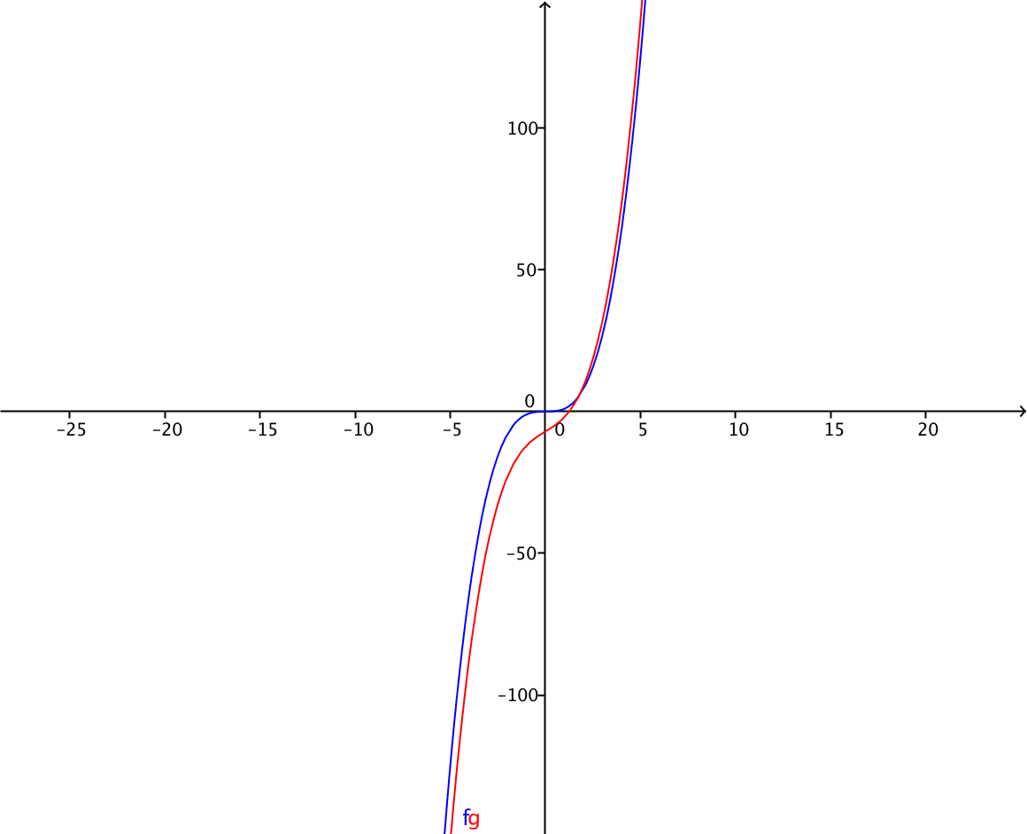 | Grafica de la función f(x)=x^3+4x-7 y g(x)=x^3 tomando valores grandes tanto en el dominio como en el rango algo similar a:
IMG03 | Ver descripción | Recurso F6 | Ilustración | Horizontal | MA_11_03_REC140_IMG03.jpg | 800 x 460 px |  |  | Gráfica de la función f(x)=-3x^4+2x-1 y g(x)=-3x^4 tomando valores grandes tanto en el dominio como en el rango.
IMG04 | Ver descripción | Recurso F6 | Ilustración | Horizontal | MA_11_03_REC140_IMG04.jpg | 800 x 460 px |  |  | Representación gráfica de f(x)=(3x^5+4x^3-2x+1)/(2x^6+4x-7)
IMG05 | Ver descripción | Recurso F6 | Ilustración | Horizontal | MA_11_03_REC140_IMG05.jpg | 800 x 460 px |  |  | Grafica de la función f(x)=(3x^5+4x^3-2x+1)/(2x^6+4x-7) y g(x)=3/2x
IMG06 | Ver descripción | Recurso F6 | Ilustración | Horizontal | MA_11_03_REC140_IMG06.jpg | 800 x 460 px |  |  | Grafica de la función f(x)=(2x^5+4x^6-2x+1)/(2x^3-2x^6-7)y g(x)=-2.
IMG07 | Ver descripción | Recurso F6 | Ilustración | Horizontal | MA_11_03_REC140_IMG07.jpg | 800 x 460 px |  |  | Grafica de la función f(x)=(3x^5+4x^3-2x+1)/(2x^3+4x-7) y g(x)=3/2 x^2
IMG08 | Ver descripción | Recurso F6 | Ilustración | Horizontal | MA_11_03_REC140_IMG08.jpg | 800 x 460 px |  |  | Gráfica de la función f(x)= √x
IMG09 | Ver descripción | Recurso F6 | Ilustración | Horizontal | MA_11_03_REC140_IMG09.jpg | 800 x 460 px |  |  | Grafica de la función f(x)=√(2x^4+3x-1) Tomando valores grandes tanto en el dominio como en el rango.
IMG10 | Ver descripción | Recurso F6 | Ilustración | Horizontal | MA_11_03_REC140_IMG10.jpg | 800 x 460 px |  |  | Grafica de la función f(x)=√(2x^4+3x-1)/(x^2-1) y g(x)=√2
IMG11 | Ver descripción | Recurso F6 | Ilustración | Horizontal | MA_11_03_REC140_IMG11.jpg | 800 x 460 px |  |  | Gráfica de la función f(x)=(x+7)/√(x^2-1) y g(x)=-1.

